test
Indicazioni per la compilazione
MINISTERO DELLA CULTURA
DIREZIONE GENERALE SPETTACOLO
D.M. 27 LUGLIO 2017 e ss.mm.ii.
 |  |  |  |  |  |  | E' possibile compilare solo i campi in bianco relativi a indicatori, punteggi e dati inseriti a preventivo e consuntivo. Le caselle grigie si compilano automaticamente.
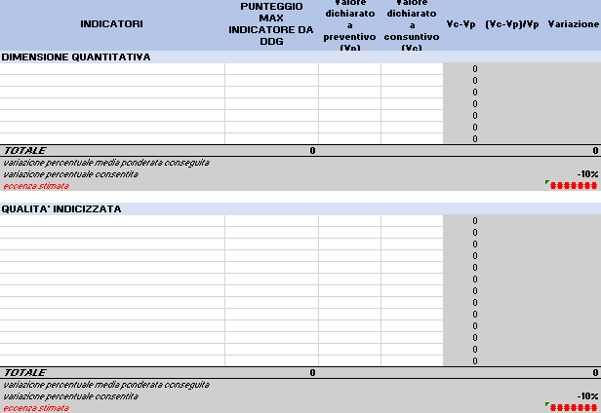

Inserire gli indicatori di dimensione quantitativa riportati nell'Allegato D e nel ddg dei punteggi per l'articolo/settore di appartenenza (link)
NB. SI RICODA CHE l'INDICATORE SPETTATORI NON DEVE ESSERE INSERITO PERCHè NON CONSIDERATO PER IL CALCOLO DELLA VARIAZIONE (punto 3 allegato d)
Compilare con il dato dichiatato a consuntivo per ciascun indicatore
INDICATORI | PUNTEGGIO MAX INDICATORE DA DDG | Valore dichiarato a preventivo (Vp) | Valore dichiarato a consuntivo (Vc) | Vc-Vp | (Vc-Vp)/Vp | Variazione
DIMENSIONE QUANTITATIVA
 |  |  |  | 0
 |  |  |  | 0
Inserire il punteggio associato a ciascun indicatore di dimensione quantitativa come contenuto nel ddg dei punteggi per l'articolo/settore di appartenenza (link)
 |  |  |  | 0
 |  |  |  | 0
Compilare con il dato dichiatato a preventivo per ciascun indicatore
 |  |  |  | 0
 |  |  |  | 0
 |  |  |  | 0
TOTALE | 0 |  |  |  |  | 0
variazione percentuale media ponderata conseguita
variazione percentuale consentita |  |  |  |  |  | -10%
eccedenza stimata |  |  |  |  |  | #VALUE!

Compilare con il dato dichiatato a consuntivo per ciascun indicatore
QUALITA' INDICIZZATA
 |  |  |  | 0
 |  |  |  | 0
 |  |  |  | 0
 |  |  |  | 0
 |  |  |  | 0
 |  |  |  | 0
 |  |  |  | 0
Compilare con il dato dichiatato a preventivo per ciascun indicatore
 |  |  |  | 0
 |  |  |  | 0
 |  |  |  | 0
 |  |  |  | 0
 |  |  |  | 0
 |  |  |  | 0
TOTALE | 0 |  |  |  |  | 0
Inserire gli indicatori di qualità indicizzata riportati nell'Allegato C e nel ddg dei punteggi per l'articolo/settore di appartenenza (link)
NB. SI RICODA CHE GLI INDICATORI Capacità di riempimento delle sale e Variazione percentuale del numero di spettatori NON VANNO INSERITI PERCHè NON CONSIDERATI PER IL CALCOLO DELLA VARIAZIONE (punto 3 allegato c)
variazione percentuale media ponderata conseguita
Inserire il punteggio associato a ciascun indicatore di qualità indicizzata come contenuto nel ddg dei punteggi per l'articolo/settore di appartenenza (link)
variazione percentuale consentita |  |  |  |  |  | -10%
eccedenza stimata |  |  |  |  |  | #VALUE!

